1_画面遷移フロー
■ 画面遷移フロー

【前提】
・ダイアログ表示はその画面に属する表示パターンと一種と見なし、この画面フローには記載しない。

Loginボタン押下（ログイン成功）
 | ログイン画面 |  | TODO画面（リスト表示）
 | 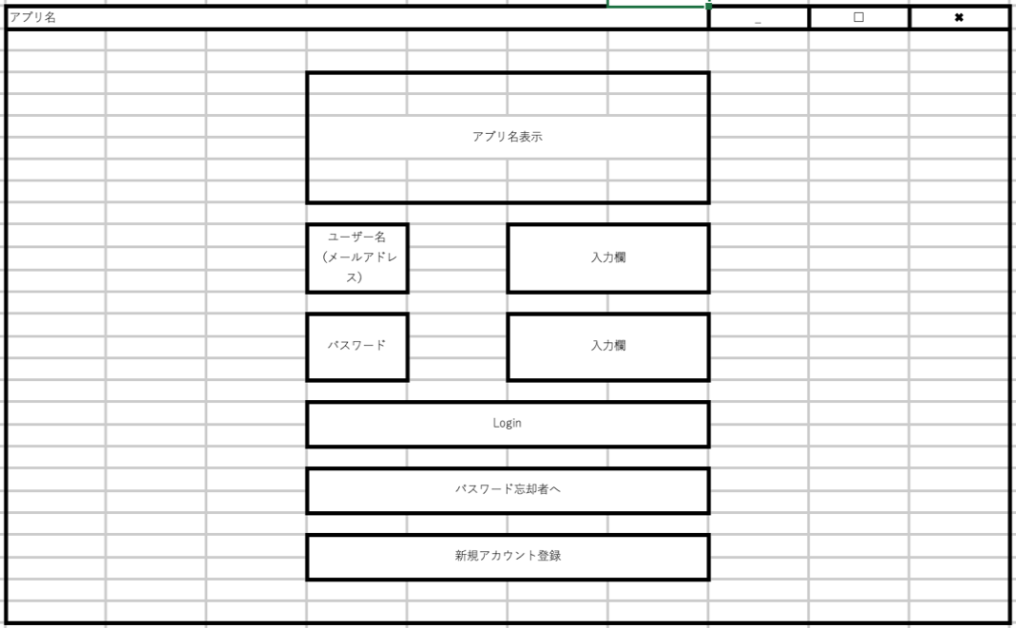 |  | 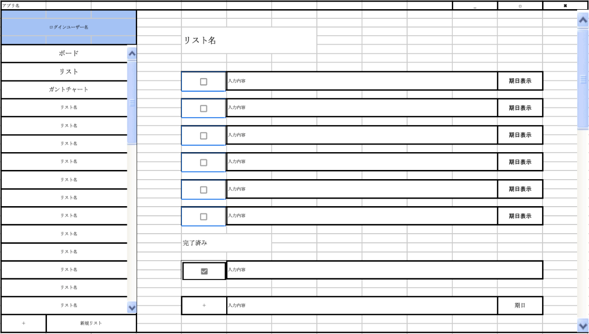

ガントチャートボタン押下

パスワード忘却者へボタン押下

キャンセルボタン押下
登録ボタン押下
新規アカウント
登録ボタン押下
リストボタン押下
ボードボタン押下
リストボタン押下
タイトルへ戻るボタン押下

Try Loginボタン押下
ガントチャートボタン押下
 | 新規アカウント登録画面 | 忘却画面 | TODO画面（ボード表示） | TODO画面（ボード表示）
 | 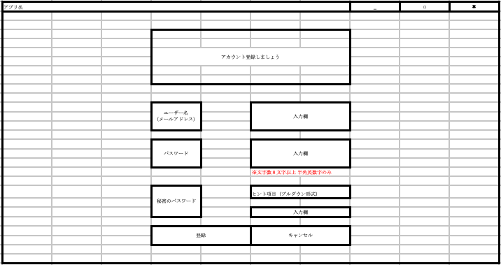 | 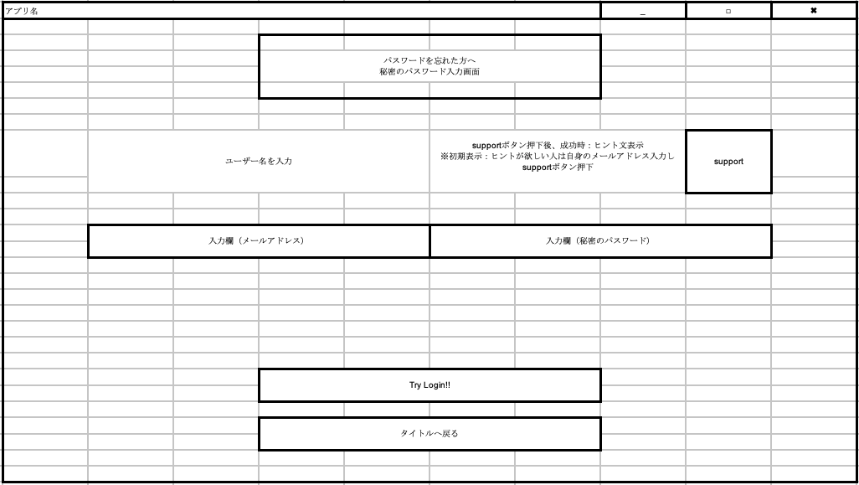 | 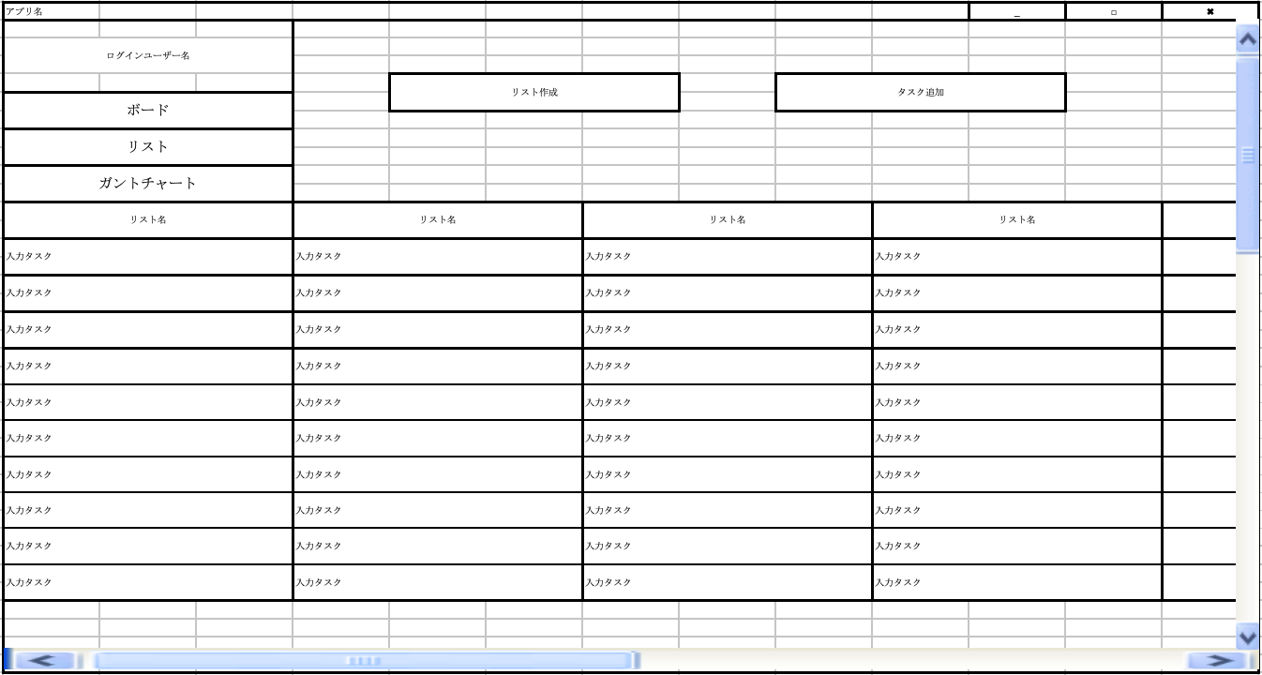 | 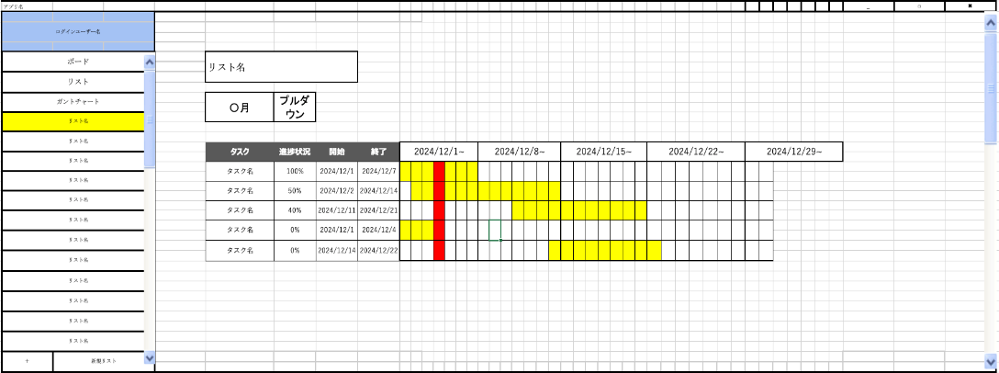

ボードボタン押下

2_画面構成図
■ 画面構成図

【前提】
・ダイアログ表示は表示する画面でJOptionPaneを使用して表示する

 | メインウィンドウ（JFrame）

 |  | ログイン前後画面遷移フレーム（JPanel) CardLayoutで子要素のJPanelを切り替える

 |  |  | ログイン前画面（JPanel） CardLayoutで子要素のJPanelを切り替える

 |  |  |  | ■ 処理中インジケータはここで以下のJPanelに対して被せて表示する

 |  |  |  | ログイン画面（JPanel） | 忘却画面（JPanel） | 新規アカウント登録画面（JPanel）
 |  |  |  | 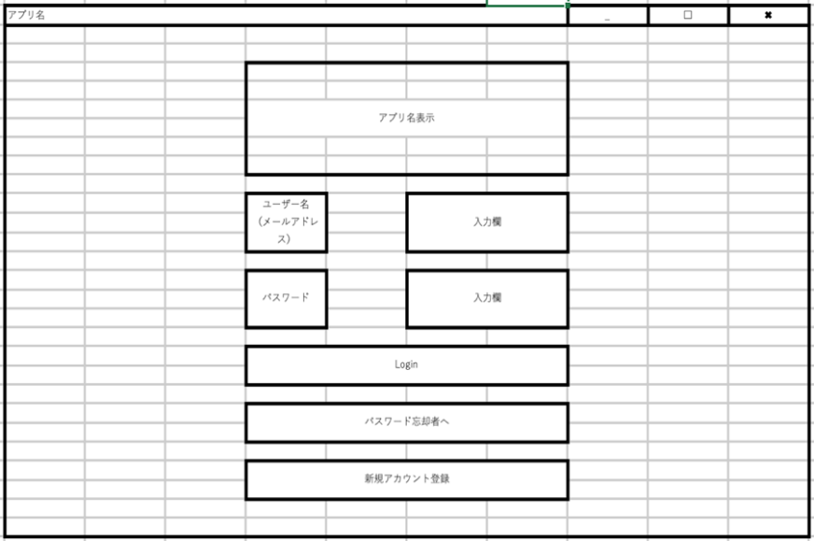 | 

 |  |  | ログイン後画面（JPanel） CardLayoutで子要素のJPanelを切り替える

 |  |  |  | ■ 処理中インジケータはここで以下のJPanelに対して被せて表示する

 |  |  |  | TODO画面（リスト表示）（JPanel） | TODO画面（ボード表示）（JPanel） | TODO画面（ガントチャート表示）（JPanel）
 |  |  |  | 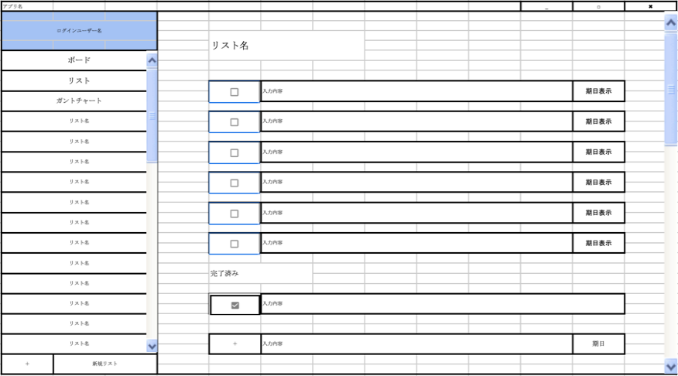 |  | 

4_画面更新指示通知
■ 画面デザインパターン

【前提】
・各画面のModelでDB接続クライアントから該当ユーザのタスクに更新があったかどうかをObserver通知で受信する
・DB接続クライアントで更新対象のタスクから該当ユーザに影響するタスクがあったかどうかを判断し、影響ありと判断した場合はObserver通知を送信する
（★部分で最終反映日時を保持しておき、変化通知発生日時がそれ以降であれば更新指示する）

【凡例】
シーケンス | 備考
 | 同期処理
 | 非同期処理

操作者 |  | View層 |  |  |  |  |  |  | Controler層 |  |  | Model層
 |  | ログイン後画面 |  |  |  |  |  |  | ログイン後画面 |  |  | ログイン後画面
 |  |  |  | TODO画面（リスト表示） |  | TODO画面（ボード表示） |  | TODO画面（ガントチャート表示） |  | TODO画面（リスト表示） | TODO画面（ボード表示） |  | TODO画面（リスト表示） |  | TODO画面（ボード表示） | タスク一覧取得処理クラス | 変化通知処理クラス | DB接続クライアント

 |  |  |  |  |  |  |  |  | 画面オープン

 |  |  |  |  |  |  |  |  |  |  |  | 変化通知受信待ち開始指示

 |  |  | 画面表示指示 |  |  |  |  |  | 画面オープンを保持

 |  |  |  |  |  |  |  |  |  | 画面オープン

 |  |  | 画面表示指示 |  |  |  |  |  |  | 画面オープンを保持

 |  |  |  |  |  |  |  |  |  |  |  |  | 変化通知受信待ち開始指示

 |  |  |  |  |  |  |  |  |  |  |  |  |  |  |  |  | 変化通知受信待ち開始指示

 |  |  |  |  |  |  |  |  |  |  |  |  |  |  |  |  |  | 変化通知受信待ち開始

 |  |  |  |  |  |  |  |  |  |  |  |  | タスク一覧取得処理指示

 |  |  |  |  |  |  |  |  |  |  |  |  |  |  |  | タスク一覧取得実施
 |  |  |  |  |  |  |  |  |  |  |  |  |  |  |  | （非同期）

 |  |  |  |  |  |  |  |  |  |  |  |  |  |  |  |  |  | DB問い合わせ
 |  |  |  |  |  |  |  |  |  |  |  |  |  |  |  |  |  | （非同期）

 |  |  |  |  |  |  |  |  |  |  |  |  |  |  |  |  |  | DB応答受信
 |  |  |  |  |  |  |  |  |  |  |  |  |  |  |  |  |  | （コールバック）

 |  |  |  |  |  |  |  |  |  |  |  |  |  |  |  | タスク一覧取得応答
 |  |  |  |  |  |  |  |  |  |  |  |  |  | 最終反映日時を保持★ |  | （コールバック）
自身以外による更新が発生した
・他画面によるDB操作が発生
・他インスタンスによるDB操作が発生
 |  |  |  |  |  |  |  |  |  |  |  |  | タスク一覧取得結果を反映

 |  |  |  |  | タスク一覧を画面に反映

 |  |  |  |  |  |  |  |  |  |  |  |  |  |  |  |  |  | 変化通知送信

 |  |  |  |  |  |  |  |  |  |  |  |  |  |  |  |  | 変化通知送信

 |  |  |  |  |  |  |  |  |  |  |  |  |  | 変化通知発生日時が
 |  |  |  |  |  |  |  |  |  |  |  |  |  | 最終反映日時以降の場合 |  | タスク一覧取得実施
 |  |  |  |  |  |  |  |  |  |  |  |  |  | 更新する |  | （非同期）

 |  |  |  |  |  |  |  |  |  |  |  |  |  |  |  |  |  | DB問い合わせ
 |  |  |  |  |  |  |  |  |  |  |  |  |  |  |  |  |  | （非同期）

 |  |  |  |  |  |  |  |  |  |  |  |  |  |  |  |  |  | DB応答受信
 |  |  |  |  |  |  |  |  |  |  |  |  |  |  |  |  |  | （コールバック）

 |  |  |  |  |  |  |  |  |  |  |  |  |  |  |  | タスク一覧取得応答
 |  |  |  |  |  |  |  |  |  |  |  |  |  | 最終反映日時を保持★ |  | （コールバック）

 |  |  |  |  |  |  |  |  |  |  |  |  | タスク一覧取得結果を反映

 |  |  |  |  | タスク一覧を画面に反映

 |  |  |  | ボードボタン押下

 |  |  |  |  |  |  |  |  |  | 画面クローズ

 |  |  |  |  | 画面非表示指示 |  |  |  |  | 画面クローズを保持

 |  |  |  |  |  |  |  |  |  |  |  |  | 変化通知受信待ち終了指示

 |  |  |  |  |  |  |  |  |  |  |  |  |  |  |  |  | 変化通知受信待ち終了指示

 |  |  |  |  |  |  |  |  |  |  |  |  |  |  |  |  |  | 変化通知受信待ち終了

 |  |  | ボード表示に表示切替を指示

 |  |  |  |  |  |  |  |  |  |  | 画面オープン

 |  |  |  |  |  |  | 画面表示指示 |  |  |  | 画面オープンを保持

 |  |  |  |  |  |  | 以降は省略
 |  |  |  |  |  |  | ボード表示用のタスク一覧を取得

